PRO-FIT PANT(一马先针织）
PO | 裤腿尺码贴纸尺寸： 194mm *40mm | 合计 | 位置：裤腿尺码贴纸 | 发货工厂： 镇江一马先制衣有限公司 | 备注（同上一单）
27730/27731 | S | 25103 | 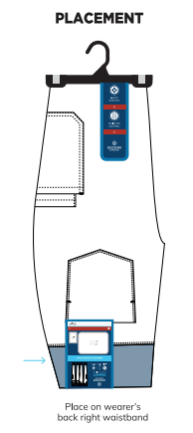 | 镇江一马先制衣有限公司 江苏省句容市经济开发区巨宝北路3号徐莉，17315298066 | 27669/27670
 | M | 37639
 | L | 33471
 | XL | 26303
 | XXL | 21536
 | 3XL | 2096
合计 |  | 146148

PRO-FIT TOP胸贴（一马先）
PO | 胸贴纸尺寸： 79mm *56mm | 合计 | 位置：左前上胸 | 发货工厂：镇江一马先制衣有限公司 | 备注（同上一单）
27730/27731 | 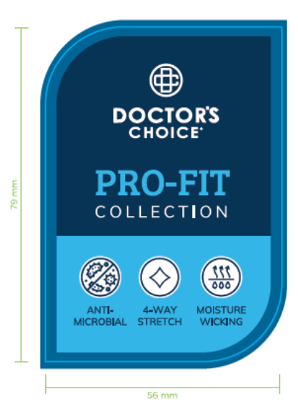 | 113704 | 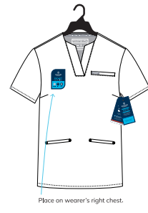 | 镇江一马先制衣有限公司 江苏省句容市经济开发区巨宝北路3号 徐莉，17315298066 | 27669/27670

